Deckblatt
ZEW - Leibniz-Zentrum für Europäische Wirtschaftsforschung

Kernindikatoren zum Innovationsverhalten der Unternehmen
Ergebnisse der jährlichen Innovationserhebung für das produzierende Gewerbe und ausgewählte Dienstleistungsbranchen in Deutschland
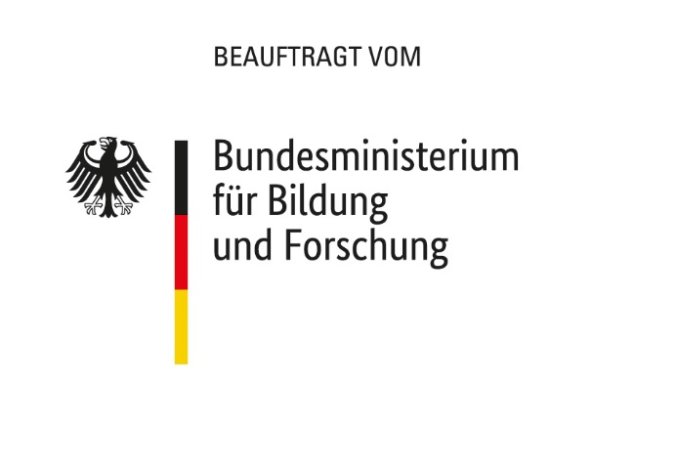

Ausgabe 2022

Veröffentlichung: 10. Februar 2022

Kontakt:
Christian Rammer
E-Mail: rammer@zew.de
Telefon: +49 (0)621 1235 184

© Zentrum für Europäische Wirtschaftsforschung (ZEW), 2022

